关系图
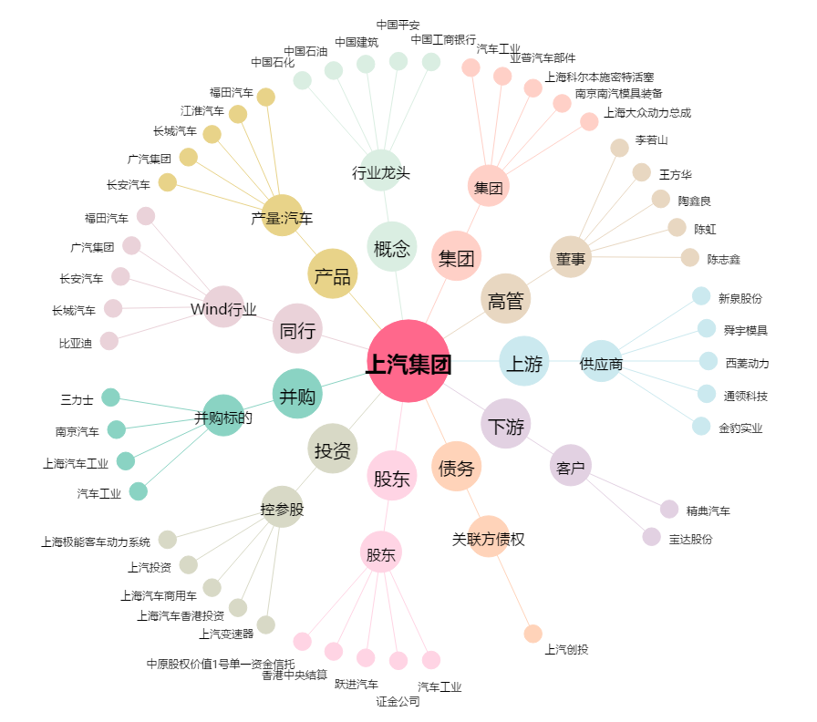
上汽集团[600104.SH] - 关系概览图

